Sheet2
 |  | Sơ Đồ Trạng Thái
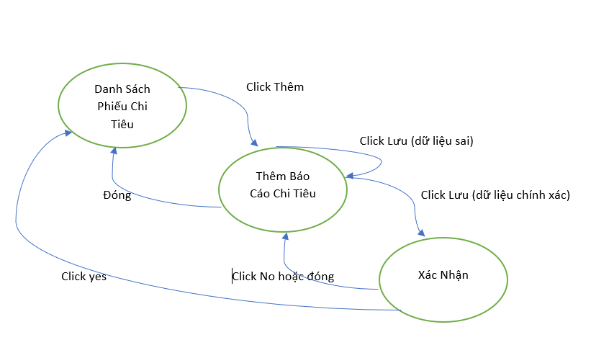

 |  | Đầu vào | Click Thêm | Click Lưu(dữ liệu Đúng) | Click Lưu(dữ liệu sai) | Click yes | Click No | Đóng
 |  | S1-Danh Sách Chi Tiêu | S2 |  | _ | _ | _ | _
 |  | S2-Thêm Báo Cáo Chi Tiêu | _ | S3 | S2 | _ | _ | S1
 |  | S3- Xác Nhận | _ | _ | _ | S1 | S2 | S2

Test case hợp lệ :
Case ID | Tiền điều kiện | Hành động |  |  |  |  | Kết quả mong đợi |  | Ghi chú
CT01 | Đăng nhập với tài khoản admin và vào chức năng chi tiêu thành công | Nhấn nút thêm Để thêm 1 phiếu chi tiêu |  |  |  |  | Hiển thị form Thêm Báo Cáo Chi Tiêu |  | S1 -> S2
CT02 | Dữ Liệu Nhập Vào ở from thêm báo cáo chi tiêu chính xác | Click nút Lưu để lưu 1 phiêu chi tiêu |  |  |  |  | Hiển Thị hộp thoại xác nhận |  | S2 -> S3
CT03 | Dữ Liệu Nhập Vào ở from thêm báo cáo chi tiêu Không chính xác | Click nút Lưu để lưu 1 phiêu chi tiêu |  |  |  |  | Thông Báo Lỗi ' Trường Dữ Liệu Nhập Sai' |  | S2->S2
CT04 | Đang ở from thêm báo cáo chi tiêu | Đóng from thêm báo cáo chi tiêu |  |  |  |  | Đóng from thêm báo cáo chi tiêu và quay lại màn hình danh sách Chi Tiêu |  | S2-> S1
CT05 | Đang ở hộp thoại xác nhận sau khi click lưu với dữ liệu chính xác ở from thêm báo cáo chi tiêu | Click nút Yes Để xác nhận muốn thêm phiếu |  |  |  |  | Đóng hộp thoại xác nhận và quay lại màn hình danh sách chi tiêu có chứa thông tin phiếu mới thêm |  | S3->S1
CT06 | Đang ở hộp thoại xác nhận sau khi click lưu với dữ liệu chính xác ở from thêm báo cáo chi tiêu | Click nút No khi không muốn thêm phiếu |  |  |  |  | Đóng hộp thoại xác nhận và quay lại màn hình from thêm báo cáo chi tiêu |  | S3->S2
CT07 | Đang ở hộp thoại xác nhận sau khi click lưu với dữ liệu chính xác ở from thêm báo cáo chi tiêu | Đóng hộp thoại xác nhận |  |  |  |  | Đóng hộp thoại xác nhận và quay lại màn hình from thêm báo cáo chi tiêu |  | S3 - > S2

Test case không hợp lệ :
Case ID | Tiền điều kiện | Hành động |  |  |  |  | Kết quả mong đợi |  | Ghi chú
CF01 | Đăng nhập với tài khoản admin và vào chức năng chi tiêu thành công | Click nút Lưu Để xác nhận có muốn lưu phiếu hay không |  |  |  |  | Không có nút lưu hoặc hiển thị thông báo lỗi |  | S1 -> S2,S3
CF02 | Đăng nhập với tài khoản admin và vào chức năng chi tiêu thành công | Đóng from thêm báo cáo chi tiêu |  |  |  |  | Không có nút Đóng from hoặc thông báo lỗi |  | S1 -> S1
CF03 | Đang ở from thêm báo cáo chi tiêu | Click nút yes Để xác nhận lưu 1 phiếu chi tiêu |  |  |  |  | không có nút yes hoặc thông báo lỗi |  | S2->S1
CF04 | Đang ở from thêm báo cáo chi tiêu | Click nút no Để hủy xác nhận lưu 1 phiếu chi tiêu |  |  |  |  | không có nút no hoặc thông báo lỗi |  | S2-> S2
CF05 | Đang ở hộp thoại xác nhận | Click nút Lưu Để xác nhận có muốn lưu phiếu hay không |  |  |  |  | không có nút lưu hoặc hiển thị thông báo lỗi |  | S3->S3
CF06 | Đang ở hộp thoại xác nhận | Đóng from thêm báo cáo chi tiêu |  |  |  |  | Không đóng được from hoặc thông báo lỗi |  | S3->S1

